Feuil1
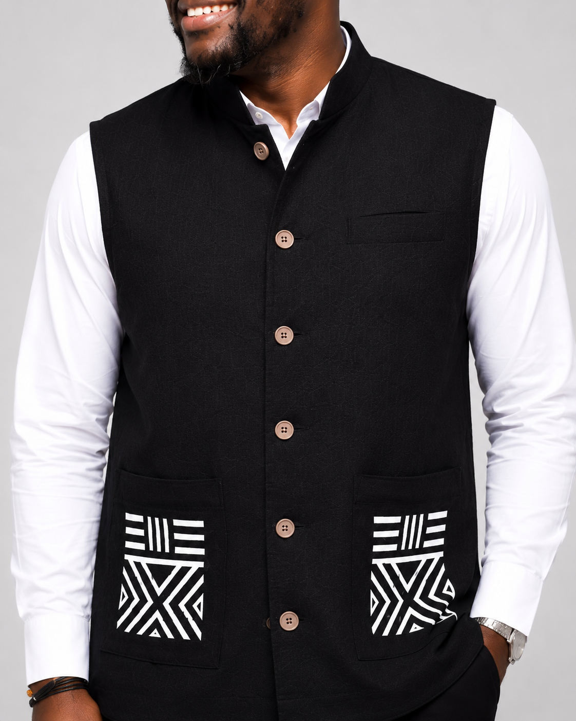
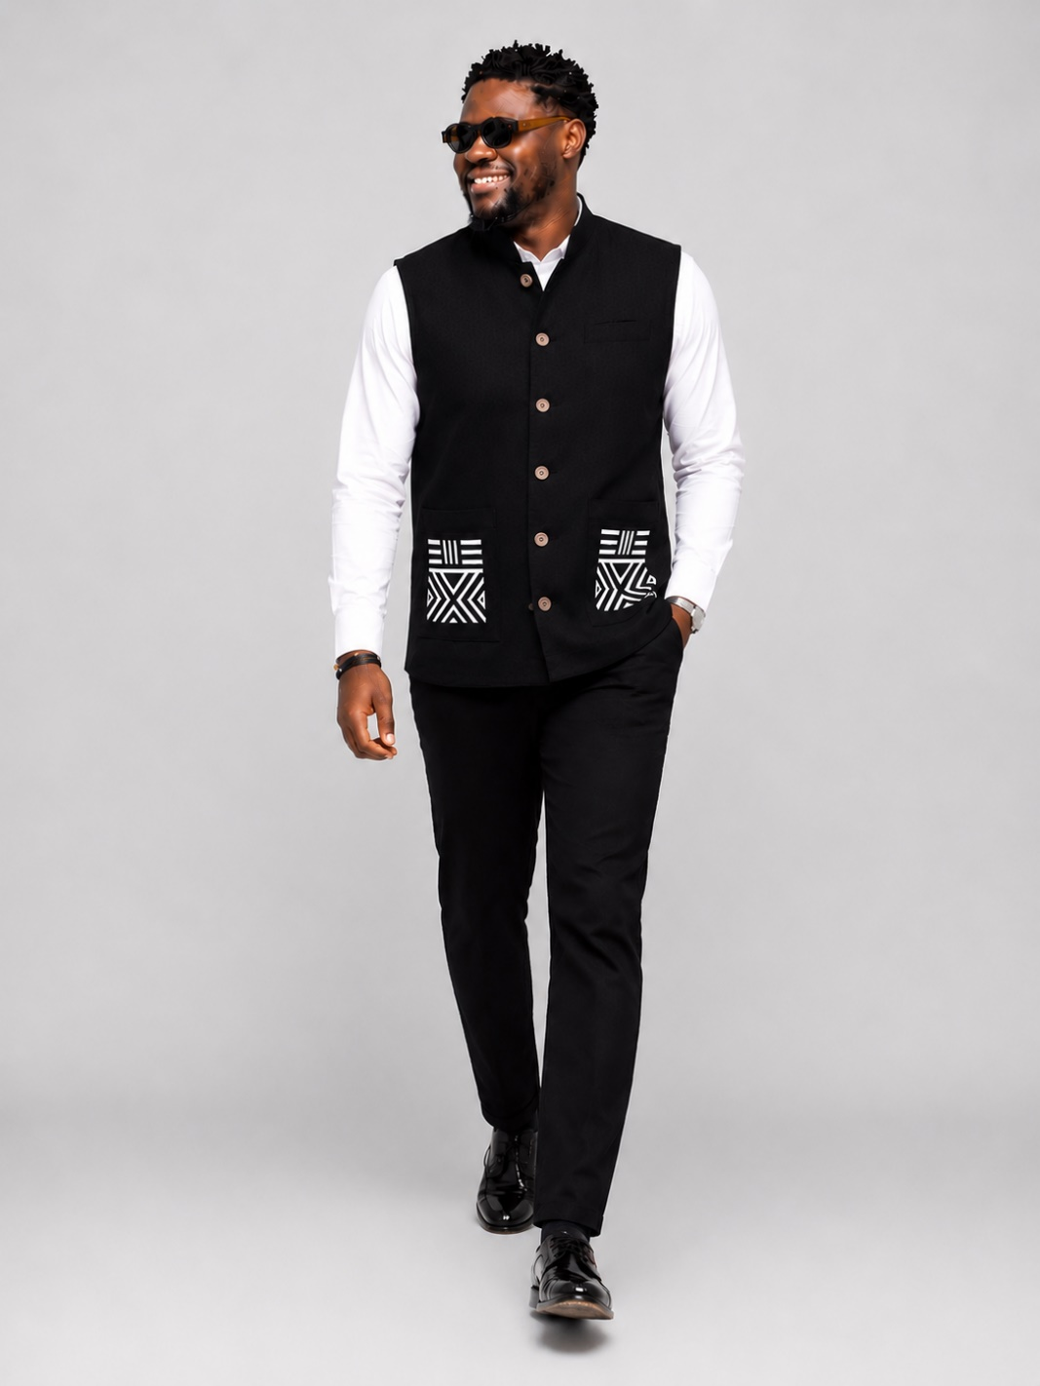

Nom: | ADINGRA
Prix: | 35,000FCFA
Taille: | M,L,XL
Couleur: | NOIRE
Stock | 5
Categorie | Surchemise

